Edzés
Azonosító (ID) | Név (Name) | Leírás (Description) | Előfeltétel (Precondition) | Prioritás (Priority) | Felelős (Owner) | Tesztlépések (Test Steps) | Tesztadat (Test Data) | Elvárt eredmény (Expected Result) | Tényleges eredmény (Actual Result) | Siker/Hiba (Pass/Fail) | Manuális/ Automatizált | Megjegyzés (Comment)
TC0 | Minta teszteset | Minta teszteet leíeása | Azok az előfeltételek, amik szükségesek a teszteset lefuttatásához, mint pl: mérőeszköz megléte, elérhető tesztkörnyezet | Normál | Felelős | 1. Lépés 1 2. Lépés 2 3. Lépés 3 | Szükésges tesztadat | Elvárt eredmény megfogalmazása | A tesztfuttatás során tapasztalt tényleges eredmény. Sikeres futás megegyezik az elvárt eredménnyel | Siker | Manuális
TR-01 | Edzés adatainak mentése txt fájlba | Kiválasztunk egy napot, és azon napon lévő edzéseket fájlba mentjük (trainingResult.txt) | A felhasználó a https://igym-igym-dev.azurewebsites.net/ oldalon tartózkodik | Normál | Soós Zoltán | 1. Jelöld ki a listában megjelenő 2. nap edzéseit (pl. első péntek, akkor szombatot) 2. Jelöld ki a "kártyákon található szöveget 3. Jobb gombbal kattints és válaszd ki a Másolás-t 4. Hozz létre egy trainingResult.txt fájlt 5. Illeszd be a vágólapról a kimásolt szöveget 6. Mentsd el a fájlt 7. Hasonlítsd össze a fájl tartalmát a mentett edzés adataival (1. ábra a táblázat alatt) |  | A fájlba mentett adatok teljesen megyeznek a kilistázott adatokkal | Megegyezik az elvárt eredménnyel | Siker | Automatizált
TR-02 | Edzés típusra keresés | Általunk megadott edzéstípusra keresünk az edzések között | A felhasználó a https://igym-igym-dev.azurewebsites.net/ oldalon tartózkodik | Normál | Soós Zoltán | 1. Automatizáltan keress rá, hogy a megjelenő listában található-e a tesztadatnak megfelelő edzéstípus 2. Ellenőrizd a kapott eredményt | "jóga" | Ha van az adott keresési feltételeknek megfelelő edzéstípus, akkor a teszt átmegy | Megegyezik az elvárt eredménnyel | Siker | Automatizált | Csak automatizáltan futtatható teszteset
TR-03 | Edzés típusra keresés (nem létező edzés) | Olyan edzésre keresünk, ami nem létezik | A felhasználó a https://igym-igym-dev.azurewebsites.net/ oldalon tartózkodik | Normál | Soós Zoltán | 1. Automatizáltan keress rá, hogy a megjelenő listában található-e a tesztadatnak megfelelő edzéstípus 2. Ellenőrizd a kapott eredményt | "bmzxydze" | A teszt sikeres ha NEM talál a keresési feltételeknek megfelelő edzést | Megegyezik az elvárt eredménnyel | Siker | Automatizált | Csak automatizáltan futtatható teszteset
TR-04 | Felső menüsor tesztelése (JÓGA gomb) | Felső menüsor gombjainak a tesztelése | A felhasználó a https://igym-igym-dev.azurewebsites.net/ oldalon tartózkodik | Normál | Soós Zoltán | 1. Kattints a felső menüsorban található tesztadatban megadott gombra 2. Ellenőrizd, hogy csak abba az edzéstípusba tartozó edzések jelentek meg a listában | JÓGA gomb | A teszt sikeres ha a gomb megnyomására azokat az edzéseket listázza. A teszt elbukik ha olyan edzés is listázódik ami nem tartozik abba a kategóriába. | Megegyezik az elvárt eredménnyel | Siker | Automatizált
TR-05 | Felső menüsor tesztelése (NYÚJTÁS gomb) | Felső menüsor gombjainak a tesztelése | A felhasználó a https://igym-igym-dev.azurewebsites.net/ oldalon tartózkodik | Normál | Soós Zoltán | 1. Kattints a felső menüsorban található tesztadatban megadott gombra 2. Ellenőrizd, hogy csak abba az edzéstípusba tartozó edzések jelentek meg a listában | NYÚJTÁS gomb | A teszt sikeres ha a gomb megnyomására azokat az edzéseket listázza. A teszt elbukik ha olyan edzés is listázódik ami nem tartozik abba a kategóriába. | Megegyezik az elvárt eredménnyel | Siker | Automatizált
TR-06 | Felső menüsor tesztelése (MEDITÁCIÓ gomb) | Felső menüsor gombjainak a tesztelése | A felhasználó a https://igym-igym-dev.azurewebsites.net/ oldalon tartózkodik | Normál | Soós Zoltán | 1. Kattints a felső menüsorban található tesztadatban megadott gombra 2. Ellenőrizd, hogy csak abba az edzéstípusba tartozó edzések jelentek meg a listában | MEDITÁCIÓ gomb | A teszt sikeres ha a gomb megnyomására azokat az edzéseket listázza. A teszt elbukik ha olyan edzés is listázódik ami nem tartozik abba a kategóriába. | Megegyezik az elvárt eredménnyel | Siker | Automatizált
TR-07 | Felső menüsor tesztelése (KARDIÓ gomb) | Felső menüsor gombjainak a tesztelése | A felhasználó a https://igym-igym-dev.azurewebsites.net/ oldalon tartózkodik | Normál | Soós Zoltán | 1. Kattints a felső menüsorban található tesztadatban megadott gombra 2. Ellenőrizd, hogy csak abba az edzéstípusba tartozó edzések jelentek meg a listában | KARDIÓ gomb | A teszt sikeres ha a gomb megnyomására azokat az edzéseket listázza. A teszt elbukik ha olyan edzés is listázódik ami nem tartozik abba a kategóriába. | Megegyezik az elvárt eredménnyel | Siker | Automatizált
TR-08 | Felső menüsor tesztelése (PILATES gomb) | Felső menüsor gombjainak a tesztelése | A felhasználó a https://igym-igym-dev.azurewebsites.net/ oldalon tartózkodik | Normál | Soós Zoltán | 1. Kattints a felső menüsorban található tesztadatban megadott gombra 2. Ellenőrizd, hogy csak abba az edzéstípusba tartozó edzések jelentek meg a listában | PILATES gomb | A teszt sikeres ha a gomb megnyomására azokat az edzéseket listázza. A teszt elbukik ha olyan edzés is listázódik ami nem tartozik abba a kategóriába. | Megegyezik az elvárt eredménnyel | Siker | Automatizált
TR-09 | Felső menüsor tesztelése (ALAKFORMÁLÓ gomb) | Felső menüsor gombjainak a tesztelése | A felhasználó a https://igym-igym-dev.azurewebsites.net/ oldalon tartózkodik | Normál | Soós Zoltán | 1. Kattints a felső menüsorban található tesztadatban megadott gombra 2. Ellenőrizd, hogy csak abba az edzéstípusba tartozó edzések jelentek meg a listában | ALAKFORMÁLÓ gomb | A teszt sikeres ha a gomb megnyomására azokat az edzéseket listázza. A teszt elbukik ha olyan edzés is listázódik ami nem tartozik abba a kategóriába. | Megegyezik az elvárt eredménnyel | Siker | Automatizált
TR-10 | Felső menüsor tesztelése (ERŐNLÉTI gomb) | Felső menüsor gombjainak a tesztelése | A felhasználó a https://igym-igym-dev.azurewebsites.net/ oldalon tartózkodik | Normál | Soós Zoltán | 1. Kattints a felső menüsorban található tesztadatban megadott gombra 2. Ellenőrizd, hogy csak abba az edzéstípusba tartozó edzések jelentek meg a listában | ERŐNLÉTI gomb | A teszt sikeres ha a gomb megnyomására azokat az edzéseket listázza. A teszt elbukik ha olyan edzés is listázódik ami nem tartozik abba a kategóriába. | Megegyezik az elvárt eredménnyel | Siker | Automatizált
TR-11 | Felső menüsor tesztelése (EGYÉB gomb) | Felső menüsor gombjainak a tesztelése | A felhasználó a https://igym-igym-dev.azurewebsites.net/ oldalon tartózkodik | Normál | Soós Zoltán | 1. Kattints a felső menüsorban található tesztadatban megadott gombra 2. Ellenőrizd, hogy csak abba az edzéstípusba tartozó edzések jelentek meg a listában | EGYÉB gomb | A teszt sikeres ha a gomb megnyomására azokat az edzéseket listázza. A teszt elbukik ha olyan edzés is listázódik ami nem tartozik abba a kategóriába. | Megegyezik az elvárt eredménnyel | Siker | Automatizált
TR-12 | Összes aktív edzés összeszámolása | Összes aktív edzés összeszámolása (több oldalas lista), naptár alapján | A felhasználó a https://igym-igym-dev.azurewebsites.net/ oldalon tartózkodik | Normál | Soós Zoltán | 1. A naptárban található összes edzést számold össze 2. A jobbra nyillal válts a következő hétre, ott is számold össze az edzéseket 3. Egészen addig tedd ezt, ameddig található edzés a naptárban 4. Ezután adott edzéstípúsokat is (JÓGA, NYÚJTÁS,..., EGYÉB) számold össze az előbb leírtak szerint 5. Hasonlítsd össze, hogy a kétféleképpen összeadott edzések száma megegyezik |  | A naptárban található összes edzés száma megegyezik a kategóriánként összeadott edzések számával | Megegyezik az elvárt eredménnyel | Siker | Automatizált

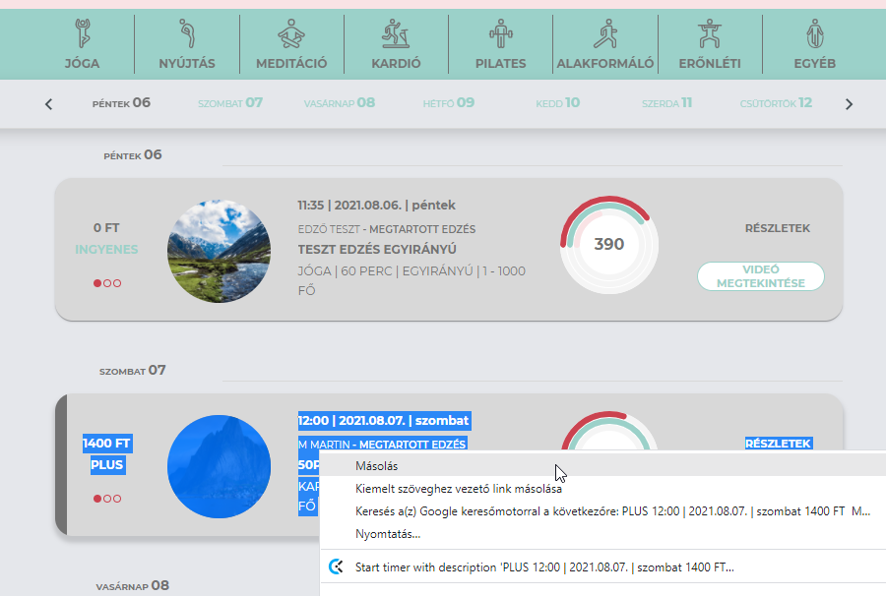

 |  |  | 1. ábra

